Soal 1
Siswa | Essay Formal |  | Essay Informal |  | Selisih |  | PENGUJIAN HIPOTESIS BEDA VEKTOR NILAI TENGAH DUA POPULASI KASUS DATA BERPASANGAN
 | Kata | Kata Kerja | Kata | Kata Kerja | d1 | d2
1 | 137 | 15 | 148 | 20 | -11 | -5 | Populasi 1 | Essay Formal |  | Peubah 1 | Banyaknya kata | n | 15
2 | 164 | 25 | 159 | 24 | 5 | 1 | Populasi 2 | Essay Informal |  | Peubah 2 | Banyaknya kata kerja | p | 2
3 | 224 | 27 | 144 | 19 | 80 | 8
4 | 208 | 33 | 103 | 18 | 105 | 15 | Prosedur Pengujian
5 | 178 | 24 | 121 | 17 | 57 | 7 | Hipotesis Statistik:
6 | 128 | 20 | 89 | 11 | 39 | 9 | H0: vektordbar = vektor0 |  | (tidak terdapat perbedaan kata dan kata kerja antara essay formal dengan essay informal)
7 | 154 | 18 | 119 | 17 | 35 | 1 | H1: vektordbar != vektor0 |  | (terdapat perbedaan kata dan kata kerja antara essay formal dengan essay informal)
8 | 158 | 16 | 123 | 13 | 35 | 3
9 | 102 | 21 | 76 | 16 | 26 | 5 | Taraf nyata: | 0.05
10 | 214 | 25 | 217 | 29 | -3 | -4
11 | 209 | 24 | 148 | 22 | 61 | 2 | Statistik Uji:
12 | 151 | 16 | 151 | 21 | 0 | -5 | T^2 | n*vektordbar'*Sd^-1*vektordbar
13 | 123 | 13 | 83 | 7 | 40 | 6 |  | 15.191234319
14 | 161 | 22 | 135 | 20 | 26 | 2
15 | 175 | 23 | 178 | 15 | -3 | 8 | Kriteria penolakan H0:
 |  |  |  |  | 32.8 | 3.5333333333 | Tolak H0 jika T^2 > c^2
 |  |  |  |  |  |  | T^2 | 15.191234319
d rata2 | 32.8 |  |  |  |  |  | F(p,n-p,alpha) | 3.805565253
 | 3.5333333333 |  |  |  |  |  | c^2 | ((n-1)*p/(n-p))*F(p,n-p,alpha)
 |  |  |  |  |  |  |  | 8.1966020833
Sd | 1096.0285714 | 139.9
 | 139.9 | 31.552380952
 |  |  |  |  |  |  | Karena T^2 > c^2 maka
Sd^-1 | 0.0021020485138 | -0.0093202661166 |  |  |  |  | Keputusan: Tolak H0
 | -0.0093202661166 | 0.073018427141 |  |  |  |  | Kesimpulan:
 |  |  |  |  |  |  | Cukup bukti untuk menyatakan bahwa terdapat perbedaan kata dan kata kerja antara essay formal dengan essay informal
 |  |  |  |  |  |  | pada taraf nyata 5%
 |  |  |  |  |  |  | Jika dilihat dari rata-rata selisih kata antara essay formal dengan essay informal dan rata-rata selisih kata kerja antara essay formal dengan
 |  |  |  |  |  |  | essay informal di mana rata-rata selisih kata antara essay formal dengan essay informal lebih besar maka
 |  |  |  |  |  |  | essay formal lebih baik daripada essay informal

SELANG KEPERCAYAAN SIMULTAN
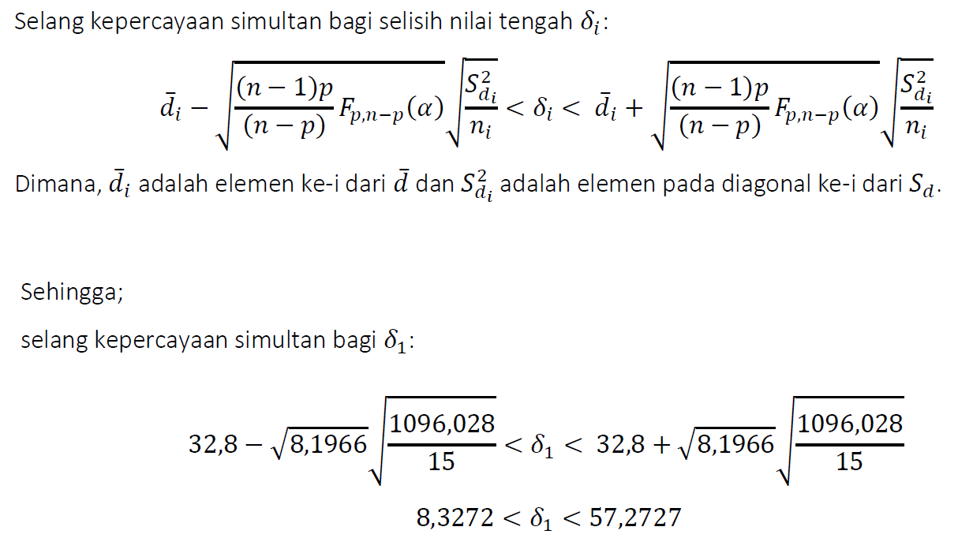

 |  |  |  |  |  |  | Batas Bawah | -0.61895367865
 |  |  |  |  |  |  | Batas Atas | 7.6856203453

Batas Bawah | 8.3272803964
Batas Atas | 57.272719604

SELANG KEPERCAYAAN BONFERRONI

 |  |  |  |  |  |  | Batas Bawah | 11.348161414 |  |  |  | Batas Bawah |  | -0.10640071284
t tabel | 2.5095694115 |  |  |  |  |  | Batas Atas | 54.251838586 |  |  |  | Batas Atas |  | 7.1730673795

